Chi tiết địa chất
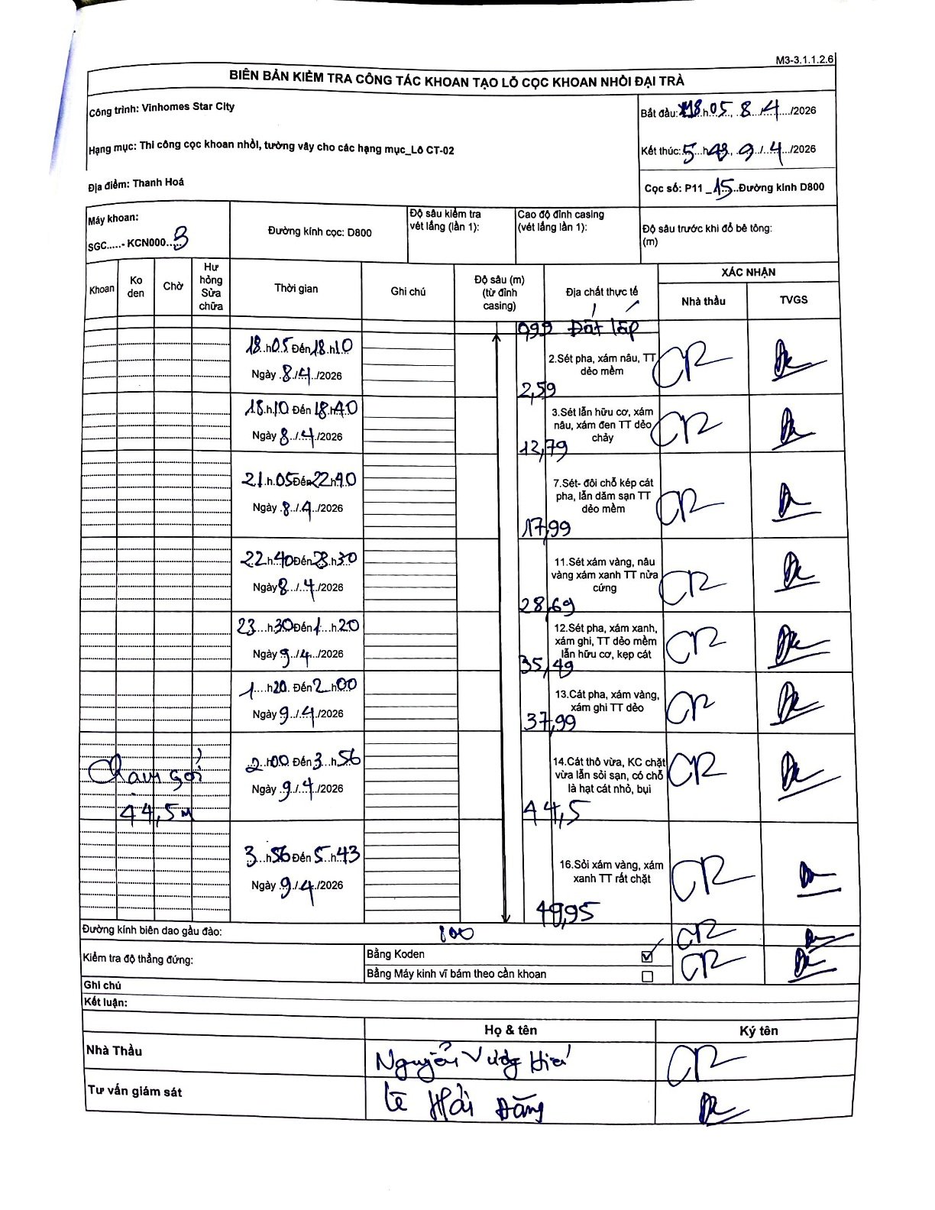
Dự án | Star City Thanh Hóa
Hạng mục | Thi công cọc khoan nhồi, tường vây cho các hạng mục_Lô CT-02
Tên bộ phận | Thi công cọc khoan nhồi, tường vây cho các hạng mục Lô CT-02
Số hiệu cọc | P11-15
Tên Máy khoan | SGCT-KCN0003
Đường kính | D800
Bắt đầu thi công | 18:05 08/04/2026
Kết thúc thi công | 05:43 09/04/2026

Địa chất TT | Đường kính | Mô tả lớp thiết kế | Từ (h) | Đến (h) | Cao độ từ | Cao độ đến | T.Gian (h) | Dài (m) | V (m/h) | Ghi chú
Đất lấp | D800 | Đất lấp | 18:05 08/04/2026 | 18:10 08/04/2026 | 0 | -0.99 | 0.08 | 0.99 | 11.88
2 | D800 | Sét pha, xám nâu, TT dẻo mềm | 18:10 08/04/2026 | 18:40 08/04/2026 | -0.99 | -2.59 | 0.5 | 1.6 | 3.2
3 | D800 | Sét lẫn hữu cơ, xám nâu, xám đen TT dẻo chảy | 18:40 08/04/2026 | 21:05 08/04/2026 | -2.59 | -12.79 | 2.42 | 10.2 | 4.22
4 | D800 | Sét- đôi chỗ kẹp cát pha, lẫn dăm sạn TT dẻo mềm | 21:05 08/04/2026 | 22:40 08/04/2026 | -12.79 | -17.99 | 1.58 | 5.2 | 3.28
5 | D800 | Sét xám vàng, nâu vàng xám xanh TT nửa cứng | 22:40 08/04/2026 | 23:30 08/04/2026 | -17.99 | -28.69 | 0.83 | 10.7 | 12.84
6 | D800 | Sét pha, xám xanh, xám ghi, TT dẻo mềm lẫn hữu cơ, kẹp cát | 23:30 08/04/2026 | 01:20 09/04/2026 | -28.69 | -35.49 | 1.83 | 6.8 | 3.71
7 | D800 | Cát pha, xám vàng, xám ghi TT dẻo | 01:20 09/04/2026 | 02:00 09/04/2026 | -35.49 | -37.99 | 0.67 | 2.5 | 3.75
8 | D800 | Cát thô vừa, KC chặt vừa lẫn sỏi sạn, có chỗ là hạt cát nhỏ, bụi | 02:00 09/04/2026 | 03:56 09/04/2026 | -37.99 | -44.5 | 1.93 | 6.51 | 3.37
9 | D800 | Sỏi xám vàng, xám xanh TT rất chặt | 03:56 09/04/2026 | 05:43 09/04/2026 | -44.5 | -49.95 | 1.78 | 5.45 | 3.06

ẢNH BIÊN BẢN GỐC

